Полипропилен · трубы
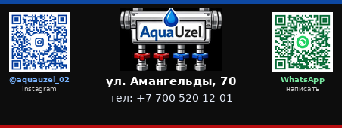

ПОЛИПРОПИЛЕНОВЫЕ ТРУБЫ И ФИТИНГИ

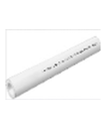
ППР ТРУБЫ PN20
 | Диаметр | Толщин | Упаковка | Цена
 | 20 | 2.8 | 120 | 293
 | 25 | 3.5 | 100 | 465
 | 32 | 4.4 | 60 | 763
 | 40 | 5.5 | 40 | 1328
 | 50 | 6.9 | 24 | 2158
 | 63 | 8.6 | 16 | 3586

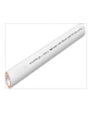
ППР ТРУБЫ СО СТЕКЛОВОЛОКНОМ PN 20
 | Диаметр | Толщин | Упаковк | Цена
 | 20 | 2.8 | 120 | 319
 | 25 | 3.5 | 100 | 465
 | 32 | 4.4 | 60 | 764
 | 40 | 5.5 | 40 | 1328
 | 50 | 6.9 | 24 | 2158
 | 63 | 8.6 | 16 | 3486

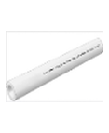
ППР ТРУБЫ PN 25
 | Диаметр | Толщин | Упаковка | Цена
 | 20 | 3.4 | 120 | 332
 | 25 | 4.2 | 100 | 565
 | 32 | 5.4 | 60 | 962
 | 40 | 6.7 | 40 | 1593
 | 50 | 8.3 | 24 | 2391
 | 63 | 10.5 | 16 | 3851

ППР ТРУБЫ СО СТЕКЛОВОЛОКНОМ PN 25
 | Диаметр | Толщин | Упаковк | Цена
 | 20 | 3.4 | 120 | 385
 | 25 | 4.2 | 100 | 611
 | 32 | 5.4 | 60 | 996
 | 40 | 6.7 | 40 | 1593
 | 50 | 8.3 | 20 | 2457
 | 63 | 10.5 | 12 | 3985

Теплый пол PE-RT 2.0
 | Диаметр | Толщин | Упаковка | Цена
 | 16 | 2 | 200 | 153
 | 20 | 2 | 200 | 179

Труба PEX PIPE EVOH
 | Диаметр | Толщин | Упаковк | Цена
 | 16 | 2 | 100 | 238
 | 20 | 2 | 100 | 332

Отвод 90° ПП
 | Диаметр | Пакет | Коробка | Цена
 | 20 | 100 | 600 | 35
 | 25 | 60 | 360 | 60
 | 32 | 30 | 180 | 100
 | 40 | 20 | 120 | 232
 | 50 | 10 | 80 | 372
 | 63 | 5 | 30 | 663

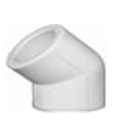
Отвод 45° ПП
 | Диаметр | Пакет | Коробка | Цена
 | 20 | 120 | 720 | 44
 | 25 | 70 | 420 | 57
 | 32 | 40 | 240 | 100
 | 40 | 20 | 120 | 198
 | 50 | 8 | 96 | 332
 | 63 | 6 | 48 | 565

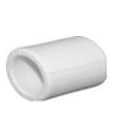
Муфта ПП
 | Диаметр | Пакет | Коробка | Цена
 | 20 | 150 | 900 | 29
 | 25 | 80 | 480 | 38
 | 32 | 50 | 300 | 80
 | 40 | 30 | 180 | 132
 | 50 | 20 | 120 | 259
 | 63 | 10 | 60 | 451

Тройник ПП
 | Диаметр | Пакет | Коробка | Цена
 | 20 | 70 | 420 | 53
 | 25 | 40 | 240 | 80
 | 32 | 20 | 120 | 146
 | 40 | 10 | 100 | 278
 | 50 | 9 | 54 | 478
 | 63 | 4 | 32 | 930

Муфта-переходник М-М ПП
 | Диаметр | Пакет | Коробка | Цена
 | 25х20 | 100 | 600 | 53
 | 32х20 | 70 | 420 | 66
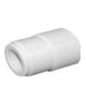
 | 32х25 | 50 | 300 | 72
 | 40х20 | 40 | 240 | 100
 | 40х25 | 40 | 240 | 100
 | 40х32 | 40 | 240 | 106
 | 50х20 | 30 | 180 | 198
 | 50х25 | 30 | 180 | 206
 | 50х32 | 30 | 180 | 212
 | 50х40 | 20 | 120 | 226
 | 63х20 | 20 | 120 | 332
 | 63х25 | 20 | 120 | 332
 | 63х32 | 20 | 120 | 346
 | 63х40 | 10 | 80 | 346
 | 63х50 | 10 | 80 | 372


Тройник - переходник ПП
 | Диаметр | Пакет | Коробка | Цена
 | 25х20х25 | 45 | 270 | 92
 | 32х20х32 | 30 | 180 | 146
 | 32х25х32 | 25 | 150 | 166
 | 40х20х40 | 20 | 120 | 198
 | 40х25х40 | 20 | 120 | 212
 | 40х32х40 | 12 | 120 | 226
 | 50х20х50 | 10 | 100 | 398
 | 50х25х50 | 10 | 80 | 398
 | 50х32х50 | 9 | 72 | 425
 | 50х40х50 | 9 | 72 | 438
 | 63х20х63 | 10 | 60 | 770
 | 63х25х63 | 8 | 48 | 770
 | 63х32х63 | 8 | 48 | 797
 | 63х40х63 | 6 | 48 | 797
 | 63х50х63 | 6 | 30 | 797

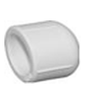
Заглушка ПП
 | Диаметр | Пакет | Коробка | Цена
 | 20 | 200 | 1200 | 28
 | 25 | 150 | 900 | 42
 | 32 | 80 | 480 | 86
 | 40 | 60 | 360 | 132
 | 50 | 35 | 210 | 266
 | 63 | 20 | 160 | 372

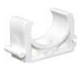
Клипсы ПП
 | Диаметр | Пакет | Коробка | Цена
 | 20 | 200 | 900 | 13
 | 25 | 150 | 750 | 18
 | 32 | 100 | 600 | 26
 | 40 | 70 | 420 | 53

Полипропилен · фитинги


ПОЛИПРОПИЛЕНОВЫЕ ФИТИНГИ

Крестовина ПП
 | Диаметр | Пакет | Коробка | Цена
 | 20 | 50 | 300 | 86
 | 25 | 35 | 210 | 146
 | 32 | 20 | 120 | 198

Мост короткий с муфтами ПП
 | Диаметр | Пакет | Коробка | Цена
 | 20 | 45 | 270 | 140
 | 25 | 25 | 150 | 192
 | 32 | 15 | 90 | 398

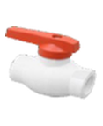
Шаровый кран ПП (латунь)
 | Диаметр | Пакет | Коробка | Цена
 | 20 | 15 | 90 | 823
 | 25 | 15 | 60 | 1195
 | 32 | 10 | 40 | 1726
 | 40 | 6 | 24 | 3320
 | 50 | 3 | 15 | 4648
 | 63 | 2 | 10 | 8632

Шаровый кран ПП (металл)
 | Диаметр | Пакет | Коробка | Цена
 | 20 | 15 | 60 | 512
 | 25 | 10 | 40 | 626
 | 32 | 7 | 28 | 821

Кран шаровой с полусгоном угловой ПП
 | Диаметр | Пакет | Коробка | Цена
 | 20x1/2'' | 15 | 60 | 1328
 | 25x3/4'' | 10 | 50 | 1726

Кран шаровой с полусгоном прямой ПП
 | Диаметр | Пакет | Коробка | Цена
 | 20x1/2'' | 10 | 80 | 1485
 | 25x3/4'' | 10 | 60 | 1875

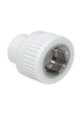
Адаптер с внутренней резьбой ПП (ЛАТУНЬ)
 | Диаметр | Пакет | Коробка | Цена
 | 20х1/2" | 45 | 270 | 292
 | 20х3/4" | 60 | 180 | 465
 | 25х1/2" | 60 | 240 | 332
 | 25х3/4" | 30 | 180 | 411
 | 32х3/4" | 25 | 150 | 491
 | 32х1" | 25 | 100 | 823
 | 40х1 1/4" | 10 | 50 | 1860

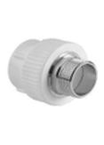
Адаптер с наружной резьбой ПП (ЛАТУНЬ)
 | Диаметр | Пакет | Коробка | Цена
 | 20х1/2" | 40 | 240 | 398
 | 20х3/4" | 35 | 180 | 663
 | 25х1/2" | 35 | 210 | 425
 | 25х3/4" | 30 | 180 | 597
 | 32х3/4" | 20 | 150 | 730
 | 32х1" | 20 | 80 | 930
 | 40х1 1/4" | 10 | 50 | 2656

Разъёмная муфта с внутренней резьбой (ЛАТУНЬ)
 | Диаметр | Пакет | Коробка | Цена
 | 20x1/2'' | 30 | 180 | 730
 | 25x3/4'' | 25 | 150 | 823
 | 32x1'' | 20 | 120 | 1088

Разъёмная муфта с наружной резьбой (ЛАТУНЬ)
 | Диаметр | Пакет | Коробка | Цена
 | 20x1/2'' | 30 | 180 | 730
 | 25x3/4'' | 25 | 150 | 836
 | 32x1'' | 20 | 120 | 1088

Разъёмная муфта с внутренней резьбой (ЛАТУНЬ)
 | Диаметр | Пакет | Коробка | Цена
 | 20x1/2'' | 30 | 180 | 823
 | 25x3/4'' | 25 | 180 | 1195
 | 25x1'' | 20 | 160 | 1527
 | 32x3/4'' | 20 | 120 | 1792
 | 32x1'' | 20 | 120 | 1527
 | 32x1 1/4'' | 10 | 60 | 1992
 | 40x1 1/4'' | 10 | 60 | 2922
 | 50х1 ½ | 8 | 48 | 5312
 | 63х2" | 5 | 30 | 7038

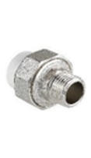
Разъёмная муфта с наружной резьбой (ЛАТУНЬ)
 | Диаметр | Пакет | Коробка | Цена
 | 20x1/2'' | 25 | 250 | 890
 | 25x3/4'' | 25 | 150 | 1395
 | 25x1'' | 10 | 100 | 1726
 | 32x3/4'' | 10 | 100 | 1860
 | 32x1'' | 20 | 120 | 1792
 | 32x1 1/4'' | 10 | 60 | 2391
 | 40x1 1/4'' | 10 | 60 | 3055
 | 50х1 ½ | 8 | 48 | 5047
 | 63х2" | 4 | 24 | 7968

Отвод с внутренней резьбой ПП
 | Диаметр | Пакет | Коробка | Цена
 | 20х1/2" | 35 | 210 | 292
 | 25х1/2" | 30 | 180 | 358

Отвод с наружной резьбой ПП
 | Диаметр | Пакет | Коробка | Цена
 | 20х1/2" | 30 | 180 | 425
 | 25х1/2" | 25 | 150 | 465

Тройник с внутренней резьбой ПП
 | Диаметр | Пакет | Коробка | Цена
 | 20х1/2" | - | 180 | 358
 | 25х1/2" | - | 120 | 465

Тройник с наружной резьбой ПП
 | Диаметр | Пакет | Коробка | Цена
 | 20х1/2" | 25 | 150 | 465
 | 25х1/2" | 20 | 120 | 531

Настенный комплект (НЕРЖАВЕЮЩАЯ СТАЛЬ)
 | Диаметр | Пакет | Коробка | Цена
 | 20 | 25 | 150 | 863
 | 25 | 15 | 60 | 1195
 | 32 | 10 | 40 | 1461

Настенный комплект (ЛАТУНЬ)
 | Диаметр | Пакет | Коробка | Цена
 | 20x1/2'' | 10 | 80 | 770
 | 25x1/2'' | 10 | 80 | 797

ПЭ трубы
ПОЛИЭТИЛЕНОВЫЕ (ПЭ) ТРУБЫ И ФИТИНГИ

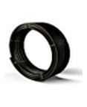
ПЭ Труба чёрная
 | Диаметр | Толщина | Упаковка | Цена
 | 20 | 2 | 200 | 126
 | 25 | 2 | 200 | 172
 | 32 | 2.3 | 100 | 266
 | 40 | 3 | 100 | 438
 | 50 | 3 | 100 | 597
 | 63 | 3.8 | 100 | 996

ПЭ Труба синяя
 | Диаметр | Толщина | Упаковка | Цена
 | 20 | 2 | 200 | 186
 | 25 | 2.3 | 200 | 292
 | 32 | 3 | 100 | 465

ПЭ Муфта
 | Диаметр | Пакет | Коробка | Цена
 | 20 | 25 | 150 | 238
 | 25 | 15 | 90 | 332
 | 32 | 10 | 60 | 531

ПЭ Муфта-переходник
 | Диаметр | Пакет | Коробка | Цена
 | 25X20 | 20 | 120 | 292
 | 32X20 | 15 | 90 | 398
 | 32X25 | 10 | 80 | 438

ПЭ Отвод
 | Диаметр | Пакет | Коробка | Цена
 | 20 | 20 | 120 | 238
 | 25 | 15 | 90 | 372
 | 32 | 9 | 54 | 531

ПЭ Заглушка
 | Диаметр | Пакет | Коробка | Цена
 | 20 | 50 | 300 | 132
 | 25 | 30 | 180 | 198
 | 32 | 20 | 120 | 332

ПЭ Тройник
 | Диаметр | Пакет | Коробка | Цена
 | 20 | 15 | 90 | 398
 | 25 | 10 | 60 | 531
 | 32 | 5 | 30 | 863

ПЭ Тройник-переходник
 | Диаметр | Пакет | Коробка | Цена
 | 25X20 | 10 | 60 | 531
 | 32X20 | 6 | 36 | 730
 | X25 | 6 | 36 | 770

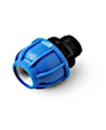
ПЭ Муфта с наружной резьбой
 | Диаметр | Пакет | Коробка | Цена
 | 20х1/2 | 50 | 300 | 132
 | 25х3/4 | 25 | 150 | 186
 | 25х1 | 25 | 150 | 212
 | 32х3/4 | 15 | 90 | 292
 | 32х1 | 15 | 90 | 292
 | 32х1 1/4 | 15 | 90 | 332

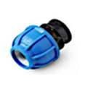
ПЭ Муфта с внутренней резьбой
 | Диаметр | Пакет | Коробка | Цена
 | 20х1/2 | 50 | 300 | 160
 | 25х3/4 | 25 | 150 | 186
 | 25х1 | 25 | 150 | 198
 | 32х1 | 15 | 90 | 292
 | 32х1 1/4 | 15 | 90 | 372

ПЭ Кран шаровый
 | Диаметр | Пакет | Коробка | Цена
 | 20 |  |  | 1195
 | 25 |  |  | 1527
 | 32 |  |  | 1726

Канализация
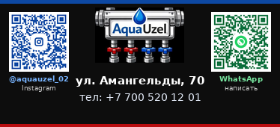

КАНАЛИЗАЦИОННЫЕ ТРУБЫ И ФИТИНГИ

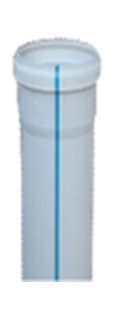
ПВХ ТРУБА КАНАЛИЗАЦИОННАЯ 2.2
 | Диаметр | Мешок | Цена
 | 50х250 |  | 286
 | 50х500 |  | 407
 | 50х1000 |  | 528
 | 50х2000 |  | 1006
 | 50х3000 |  | 1476
 | 70х250 |  | 453
 | 70х500 |  | 566
 | 70х1000 |  | 943
 | 70х2000 |  | 1823
 | 70х3000 |  | 2700
 | 100х250 |  | 500
 | 100х500 |  | 748
 | 100х1000 |  | 1237
 | 100х2000 |  | 2388
 | 100х3000 |  | 3372

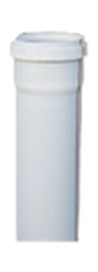
ПВХ ТРУБА КАНАЛИЗАЦИОННАЯ 3.2
 | Диаметр | Мешок | Цена
 | 50х250 |  | 356
 | 50х500 |  | 510
 | 50х1000 |  | 811
 | 50х2000 |  | 1620
 | 50х3000 |  | 2406
 | 100х250 |  | 730
 | 100х500 |  | 928
 | 100х1000 |  | 1670
 | 100х2000 |  | 3251
 | 100х3000 |  | 4606
 | 150х250 |  | 1051
 | 150х500 |  | 1843
 | 150х1000 |  | 2324
 | 150х2000 |  | 5732
 | 150х3000 |  | 8042

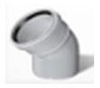
Полуотвод 45°
 | Диаметр | Мешок | Цена
 | 50 | 250 | 93
 | 75 | 80 | 345
 | 110 | 45 | 345
 | 160 | 15 | 2046

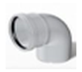
Отвод 87°
 | Диаметр | Мешок | Цена
 | 50 | 250 | 116
 | 75 | 80 | 358
 | 110 | 35 | 438
 | 160 | 15 | 2085

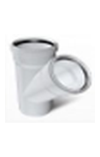
Тройник 45°
 | Диаметр | Мешок | Цена
 | 50х50 | 130 | 238
 | 75x50 | 60 | 1210
 | 75x75 | 45 | 1315
 | 110х50 | 30 | 663
 | 110x75 | 20 | 1510
 | 110x110 | 17 | 903
 | 160x110 | 5 | 4366
 | 160x160 | 4 | 5955

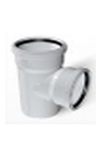
Тройник 87°
 | Диаметр | Мешок | Цена
 | 50x50 | 130 | 186
 | 75x50 | 75 | 1133
 | 75x75 | 50 | 777
 | 110x50 | 35 | 492
 | 110x75 | 20 | 1442
 | 110x110 | 20 | 637
 | 160x110 | 5 | 3865
 | 160x160 | 5 | 3471

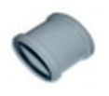
Муфта
 | Диаметр | Мешок | Цена
 | 50 | 250 | 106
 | 75 | 100 | 311
 | 110 | 45 | 360
 | 160 | 15 | 2313

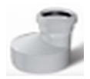
Переходник
 | Диаметр | Мешок | Цена
 | 75x50 | 150 | 286
 | 110x50 | 80 | 286
 | 110x75 | 70 | 630
 | 160x110 | 20 | 2681

Ревизия с крышкой
 | Диаметр | Мешок | Цена
 | 50 | 100 | 987
 | 110 | 15 | 863

Клипсы
 | Диаметр | Мешок | Цена
 | 50 | 300 | 86
 | 110 | 150 | 238

Заглушка
 | Диаметр | Мешок | Цена
 | 50 | 800 | 67
 | 75 | 400 | 105
 | 110 | 180 | 186

Патрубок компенсационный
 | Диаметр | Мешок | Цена
 | 110 | 30 | 1225

Крестовина 45°
 | Диаметр | Мешок | Цена
 | 50х50х50 | 80 | 438
 | 110x50x50 | 30 | 797
 | 100х100х110 | 12 | 1328

Крестовина 87°
 | Диаметр | Мешок | Цена
 | 50х50х50 | 80 | 398
 | 110x50x50 | 24 | 642
 | 100х100х110 | 16 | 1262

Крестовина 45° левая - правая
 | Диаметр | Мешок | Цена
 | 100х100х50 | 12 | 2008

Крестовина 45° правая
 | Диаметр | Мешок | Цена
 | 100х100х50 | 14 | 1822

Крестовина 45° левая
 | Диаметр | Мешок | Цена
 | 100х100х50 | 14 | 1822

Отвод 87° вверх (90°)
 | Диаметр | Мешок | Цена
 | 100х100х50 | 25 | 1245

Отвод 87° верх-сзади (90°-180°)
 | Диаметр | Мешок | Цена
 | 110х50 | 25 | 1245

Изоляция · прочее
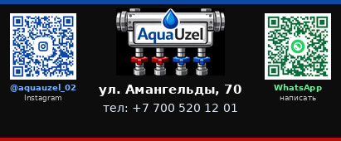

ИЗОЛЯЦИЯ, ГЕРМЕТИК, КОМПЛЕКТУЮЩИЕ

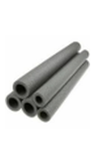
Теплоизоляция (9мм)
 | Диаметр | Упаковка | Цена
 | 22 | 200 | 143
 | 28 | 200 | 152
 | 35 | 150 | 193
 | 42 | 120 | 253
 | 52 | 90 | 337
 | 65 | 70 | 433
 | 76 | 60 | 507
 | 92 | 50 | 718
 | 114 | 30 | 1013

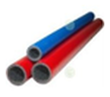
Теплоизоляция красная/синяя
 | Диаметр | Упаковка | Цена
 | 18 | 300 | 126
 | 22 | 200 | 142
 | 28 | 200 | 158
 | 35 | 200 | 183

Подложка фольгированная
 | Толщина | Упаковка | Цена
 | 2 мм | 55 | 153
 | 4 мм | 30 | 267
 | 10 мм | 20 | 793

Подложка
 | Толщина | Упаковка | Цена
 | 2 мм | 80 | 153
 | 4 мм | 45 | 267
 | 10 мм | 20 | 793

Шумо-вибро теплоизоляция
 | Толщина | Упаковка | Цена
 | 5 мм | 35 | 531
 | 8 мм | 30 | 806
 | 10 мм | 30 | 930

Демпферная лента
 | Толщина | Упаковка | Цена
 | 5 мм | 175 | 83
 | 10 мм | 100 | 130

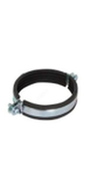
Хомут металлический в комплекте
 | Размер | Коробка | Цена
 | 1/2" (20-24мм) | 200 | 130
 | 3/4" (25-28мм) | 250 | 138
 | 1" (32-37мм) | 180 | 152
 | 1 1/4" (39-46мм) | 100 | 168
 | 1 1/2" (48-53мм) | 80 | 186
 | 2"(59-66мм) | 130 | 220
 | 2 1/2" (74-80мм) | 140 | 303
 | 3"(87-94мм) | 60 | 355
 | 4"(108-116мм) | 50 | 390
 | 5"(138-142мм) | 50 | 642
 | 6"(156-166мм) | 60 | 743
 | 8"(215-226мм) | 30 | 1132

Шпилька полнорезьбовая DIN 975
 | Размер | Коробка | Цена
 | 6*1000 | 100 | 152
 | 8*1000 | 50 | 220
 | 10*1000 | 25 | 321
 | 12*1000 | 20 | 491
 | 14*1000 | 20 | 777
 | 16*1000 | 10 | 1065
 | 18*1000 | 10 | 1445
 | 20*1000 | 5 | 1791
 | 22*1000 | 5 | 2400
 | 24*1000 | 5 | 2586
 | 27*1000 | 3 | 3380
 | 30*1000 | 3 | 4393
 | 36*1000 | 2 | 6928
 | 6*2000 | 50 | 312
 | 10*2000 | 25 | 642
 | 12*2000 | 10 | 1013
 | 14*2000 | 10 | 1563
 | 16х2000 | 10 | 2163
 | 20х2000 | 5 | 3650
 | 8*3000 | 10 | 1563
 | 10*3000 | 20 | 1065
 | 12*3000 | 15 | 1521

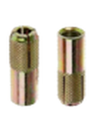
Забиваемый анкер "Цанга" оц и жц
 | Размер | Коробка | Цена
 | М6 |  | 20
 | М8 | (100/2000) | 27
 | М10 | (50/1000) | 42
 | М12 | (50/500) | 89
 | М14 | (35/350) | 177
 | М16 | (25/250) | 202
 | М20 | (25/100) | 608

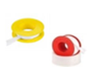
ФУМ ЛЕНТА
 | Длина | Коробка | Цена
 | 15 м | 300 | 110
 | 20 м | 200 | 431
 | 50 м | 100 | 676
 | 100 м | 50 | 946

Перчатки
 | Размер | Коробка | Цена
 |  |  | 162

Ножницы для резки пластиковых труб
 | Размер | Коробка | Цена
 | 20-42 мм |  | 6168

Скотч
 | Длина | Коробка | Цена
 | 48*150 | 36 | 736

Маркер черный
 | Длина | Коробка | Цена
 |  | 1200 | 92

ерметик силиконовый универсальный прозрачный X-PER
 | Объем | Коробка | Цена
 | 260 ml |  | 1018

Мешки полипропиленовые (зеленые,не прошитые)
 | Размер | Коробка | Цена
 | 54*100 | 100 | 86

Грунтовка ГФ 021
 | Вес | Коробка | Цена
 | 20 кг |  | 26500

